飲食費 国税要件保存書類（白黒印刷で提出）
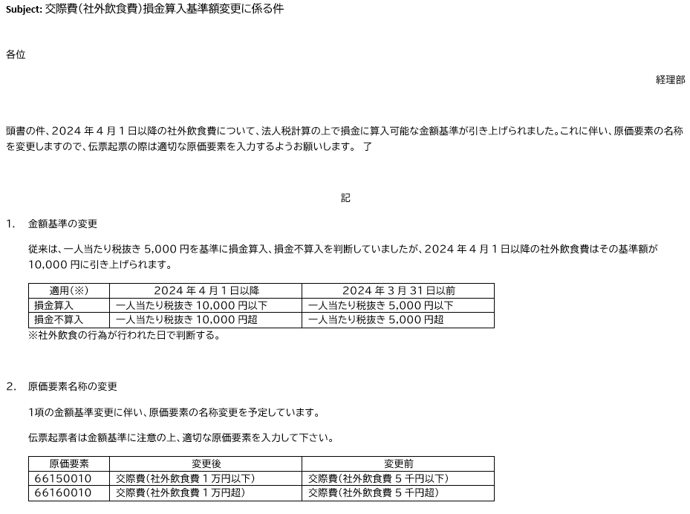
飲食費（国税要件保存書類） |  |  |  | Y-MAP決裁管理番号： |  |  |  |  | 追記：2024年4月9日 経理G長配信メール抜粋
※飲食費以外の交際費（手土産・観光・祝電・弔電等）の場合は作成不要 |  |  |  |  | Y-MAP決裁管理番号を入力して下さい。

【参加者情報】 |  |  | ・参加者情報を入力して下さい。 | 【精算項目】
 | 会社名 | 役職 | 氏名 | 実施年月日 |  |  |  | 実施年月日を入力して下さい。
1
2 |  |  |  | 使用店名 |  |  |  | 使用店名を入力して下さい。
3
4 |  |  |  | 取引を選択 |  |  |  | 取引を選択して下さい。
5
6 |  |  |  | 他社との費用折半はありますか？ |  |  |  | 選択して下さい。
7 |  |  |  |  | 会社名 | 通貨 | 金額
8 |  |  |  | 折半した会社1 |  | JPY | 0.00
9 |  |  |  | 折半した会社2 |  | JPY | 0.00 | 0
10
11
12
13
14
15
16 |  |  |  | 適格事業者取引
17 |  |  |  | 金額（円貨） | 税込合計 |  | 0
18 |  |  |  |  | 税区分 |  | 10 %
19 |  |  |  |  | 税抜合計 |  | 0 | 0
20 |  |  |  |  | 税 |  | 0 | 0
21
22 |  |  |  |  | 単価(円)/人 |  | 0
23
24
25 |  |  |  | 免税事業者取引
26 |  |  |  | 金額（円貨） | 税込合計 |  | 0 |  |  | 仕入税額控除 経過措置割合 | 仕入税額控除 対象外割合
27 |  |  |  |  | 税区分 |  | 10 % |  | 経過措置期間
28 |  |  |  |  | 税抜合計 |  | 0 | 0 | 2023.10.1 ～ 2026.9.30 | 80% | 20%
29 |  |  |  |  | 税 |  | 0 | 0 | 2026.10.1 ～ 2029.9.30 | 50% | 50%
30 |  |  |  |  | ※控除対象外 | 20% | 0 | 0 | 2029.10.1 ～ | 0% | 100%
31 |  |  |  |  | 単価(円)/人 |  | 0 |  | ※仕入税額の控除対象外相当額は費用計上となります。
32 |  |  |  |  | ※免税事業者との取引の場合は、
33 |  |  |  |  | 1人当たりの単価額の計算方法が異なります。
34 |  |  |  | 外貨取引
35 |  |  |  | 金額（外貨） | 外貨合計 |  | 0.00
36 |  |  |  |  | 通貨 |  | EUR
37 |  |  |  |  | Rate |  | 0.00
38 |  |  |  |  | 円換算額 |  | 0 | 0
39 |  |  |  |  | 単価(円)/人 |  | 0
40 |  |  |  |  | ※Rate証明書の添付要
41
42
43 |  |  |  | 備考欄
44
45
46
47
48
49
50
 | 合計 | 0 | 名

注1. | 本Excelは、白黒印刷 して支払伝票に添付下さい。
注2. | 飲食費に関わらず、スコアカードとY-MAPの「印刷」（決裁者等の情報が印刷されたもの）を必ず支払伝票に添付下さい。

（参考）飲食費の範囲
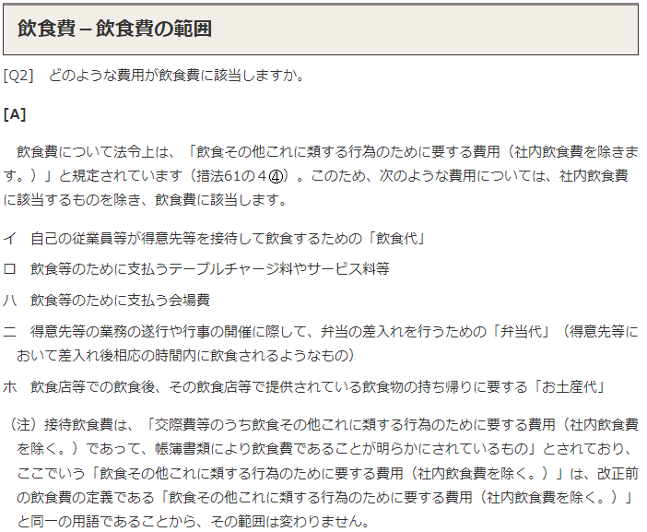
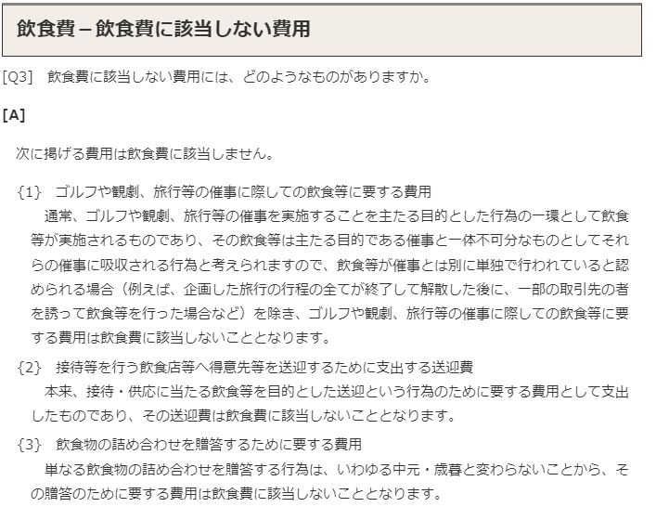
《参考：飲食費の範囲（国税HPより》

